20230524
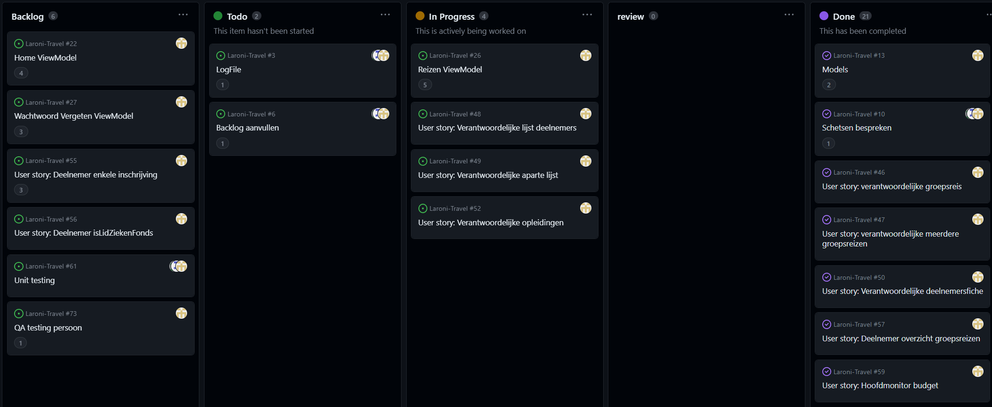
Sprintplanning: Laroni travel

Burndown chart
 | Target | Workload
1 | 100% | 100%
2 | 80% | 86%
3 | 60% | 47%
4 | 40% | 29%
5 | 20% | 26%
6 | 0%
Doel: |  |  | 1. Wat is de voortgang van de taken in de huidige sprint?
Een ziekenfonds organiseert groepsreizen voor jongeren in een beveiligd softwaresysteem. Verantwoordelijken kunnen groepsreizen aanmaken en beheren met bestemming, kostprijs, thema en leeftijdscategorie. Deelnemers- en monitorenfiches worden aangemaakt met persoonlijke gegevens en medische informatie. Monitoren kunnen ook deelnemen aan opleidingen en zich inschrijven voor groepsreizen. Deelnemers die lid zijn van het ziekenfonds krijgen korting op de kostprijs. De status van de sprint wordt gerapporteerd via een scrum-rapport. |  |  | Welke taken zijn voltooid?
 |  |  | Welke taken zijn momenteel in uitvoering?
 |  |  | Zijn er vertragingen of obstakels die de voortgang belemmeren?
 |  |  | 2. Hoe verhoudt de daadwerkelijke voortgang zich tot de geplande voortgang?
 |  |  | Is het team op schema om de sprintdoelen te halen?
 |  |  | Zijn er grote afwijkingen tussen de geplande en daadwerkelijke voortgang?
Startdatum: | 2023-03-22 | Wat gaat er goed | Zijn er specifieke gebieden waar verbetering nodig is?
Einddatum: | 2023-05-31 | views | 3. Zijn er risico's, problemen of wijzigingen die van invloed zijn op het project?
 |  |  | Zijn er nieuwe risico's geïdentificeerd of bestaande risico's geactualiseerd?
Datum: | 2023-05-24 | Klantenfeedback | Zijn er problemen die de voortgang van het project beïnvloeden?
Stakeholder: | Maarten | stakeholder niet aanwezig | Zijn er wijzigingen in scope, vereisten of planning die moeten worden aangepakt?
Scrum master: | Laurens
Product owner: | Robin | Risico's en problemen
Development team: | all | viewmodels
Afwezigen:

20230517
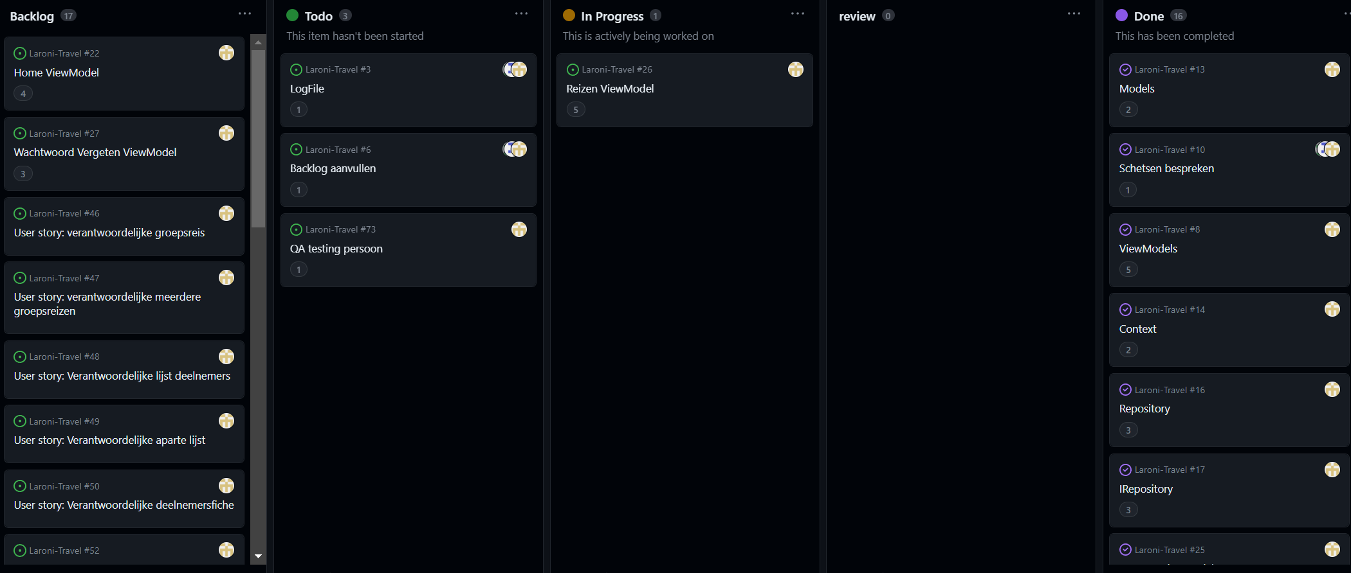
Sprintplanning: Laroni travel

Burndown chart
 | Target | Workload
1 | 100% | 100%
2 | 80% | 86%
3 | 60% | 47%
4 | 40% | 29%
5 | 20% | 26%
6 | 0%
Doel: |  |  | 1. Wat is de voortgang van de taken in de huidige sprint?
Een ziekenfonds organiseert groepsreizen voor jongeren in een beveiligd softwaresysteem. Verantwoordelijken kunnen groepsreizen aanmaken en beheren met bestemming, kostprijs, thema en leeftijdscategorie. Deelnemers- en monitorenfiches worden aangemaakt met persoonlijke gegevens en medische informatie. Monitoren kunnen ook deelnemen aan opleidingen en zich inschrijven voor groepsreizen. Deelnemers die lid zijn van het ziekenfonds krijgen korting op de kostprijs. De status van de sprint wordt gerapporteerd via een scrum-rapport. |  |  | Welke taken zijn voltooid?
 |  |  | Welke taken zijn momenteel in uitvoering?
 |  |  | Zijn er vertragingen of obstakels die de voortgang belemmeren?
 |  |  | 2. Hoe verhoudt de daadwerkelijke voortgang zich tot de geplande voortgang?
 |  |  | Is het team op schema om de sprintdoelen te halen?
 |  |  | Zijn er grote afwijkingen tussen de geplande en daadwerkelijke voortgang?
Startdatum: | 2023-03-22 | Wat gaat er goed | Zijn er specifieke gebieden waar verbetering nodig is?
Einddatum: | 2023-05-31 | layout goed, goede algemene opzet | 3. Zijn er risico's, problemen of wijzigingen die van invloed zijn op het project?
 |  |  | Zijn er nieuwe risico's geïdentificeerd of bestaande risico's geactualiseerd?
Datum: | 2023-05-17 | Klantenfeedback | Zijn er problemen die de voortgang van het project beïnvloeden?
Stakeholder: | Maarten | schetsen in ppt en uploaden, userstories in document en uploaden, iconen buttons aanpassen (disc iso +), dashboard: geboekte reizen overbodig en kalender aanpassen, aantal records beperken to max 20/pagina | Zijn er wijzigingen in scope, vereisten of planning die moeten worden aangepakt?
Scrum master: | Niels
Product owner: | Laurens | Risico's en problemen
Development team: | all
Afwezigen:

Burndown
Date | Meeting | Target | Workload | Backlog | To Do | In progress | review | Done
2023-03-22 | 1 | 112 | 112 | 112
2023-04-19 | 2 | 90 | 96 | 58
2023-05-03 | 3 | 67 | 53 | 32
2023-05-17 | 4 | 45 | 32 | 10 | 3 | 5 |  | 49
2023-05-24 | 5 | 22 | 29 | 19 | 2 | 8 |  | 54
2023-05-31 | 6 | 0 | 0
Burndown chart
 | Target | Workload
1 | 100% | 100%
2 | 80% | 86%
3 | 60% | 47%
4 | 40% | 29%
5 | 20% | 26%
6 | 0%
 |  | 22.4

Date | Meeting | Target | Workload
2023-03-22 | 1 | 100% | 100%
2023-04-19 | 2 | 80% | 86%
2023-05-03 | 3 | 60% | 47%
2023-05-17 | 4 | 40% | 29%
2023-05-24 | 5 | 20% | 26%
2023-05-31 | 6 | 0%

